1
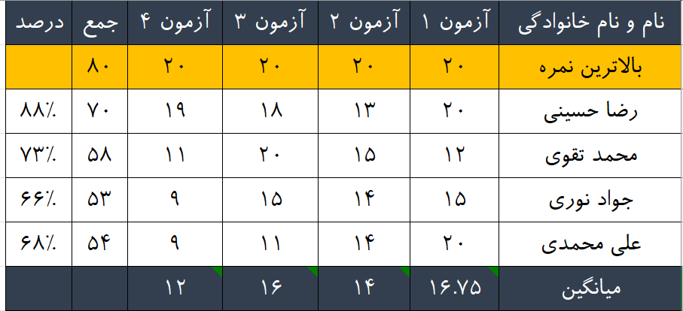
این جدول را با فرمول نویسی ها در اکسل طراحی کنید

2
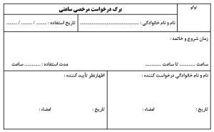
در اکسل فرمی مطابق این تصویر بسازید

3
 |  |  | صورتحساب فروش کالا و خدمات |  |  |  |  |  |  | شماره سریال :

سلولهای قرمز رنگ را با فرمول نویسی مناسب کامل کنید.
 |  |  |  |  |  |  |  |  |  | تاریخ :
مشخصات فروشنده
نام شخص حقيقي / حقوقي : |  |  | شماره اقتصادی : |  |  |  | شماره ثبت/شماره ملی :

نشاني : استان : |  | شهرستان : | کد پستی : |  |  |  | شهر :
نشاني : |  |  |  |  |  |  | شماره تلفن / نمابر:
مشخصات خريدار
نام شخص حقيقي / حقوقي : |  |  | شماره اقتصادی : |  |  |  | شماره ثبت/شماره ملی :

نشاني : استان : |  | شهرستان : | کد پستی : |  |  |  | شهر :
نشاني : |  |  |  |  |  |  | شماره تلفن / نمابر:
مشخصات كالا يا خدمات مورد معامله
رديف | شرح كالا يا خدمات |  | تعداد | مبلغ واحد (ريال ) | مبلغ كل (ريال) | مبلغ تخفيف | مبلغ كل پس از تخفيف (ريال) | جمع ماليات وعوارض (ريال) | جمع مبلغ كل بعلاوه جمع ماليات و عوارض (ريال)
 | کالای 1 |  | 6.00 | 7,336
 | کالای 2 |  | 4.00 | 3,884
 | کالای 3 |  | 5.00 | 2,000
 | کالای 4 |  | 3.00 | 4,504
 | کالای 5 |  | 2.00 | 1,043
 | کالای 6 |  | 1.00 | 2,873
 | کالای 7 |  | 5.00 | 8,161
جمع کل
شرايط و نحوه فروش نقدي غير نقدي
توضيحات : ..............................................................................................................
مهر و امضاء فروشنده |  |  | مهر و امضاء خريدار

